规则动词变化规则
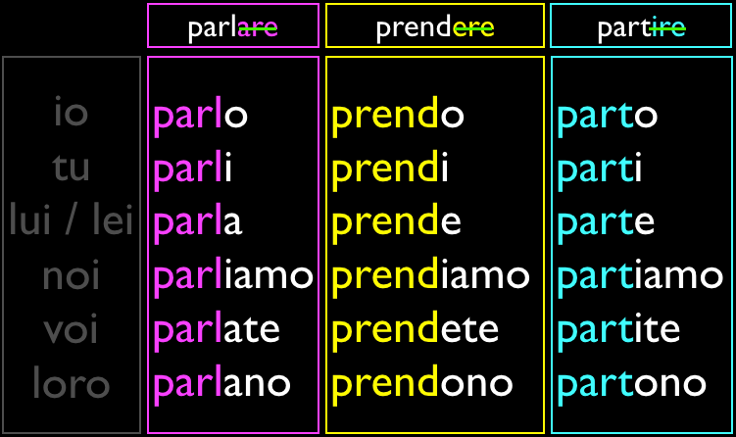

Sheet3
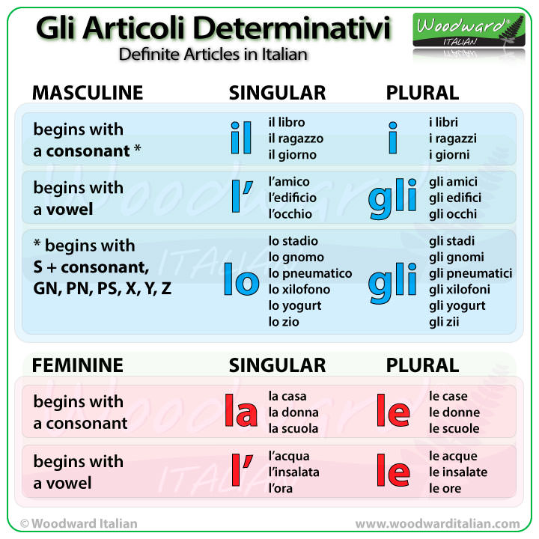
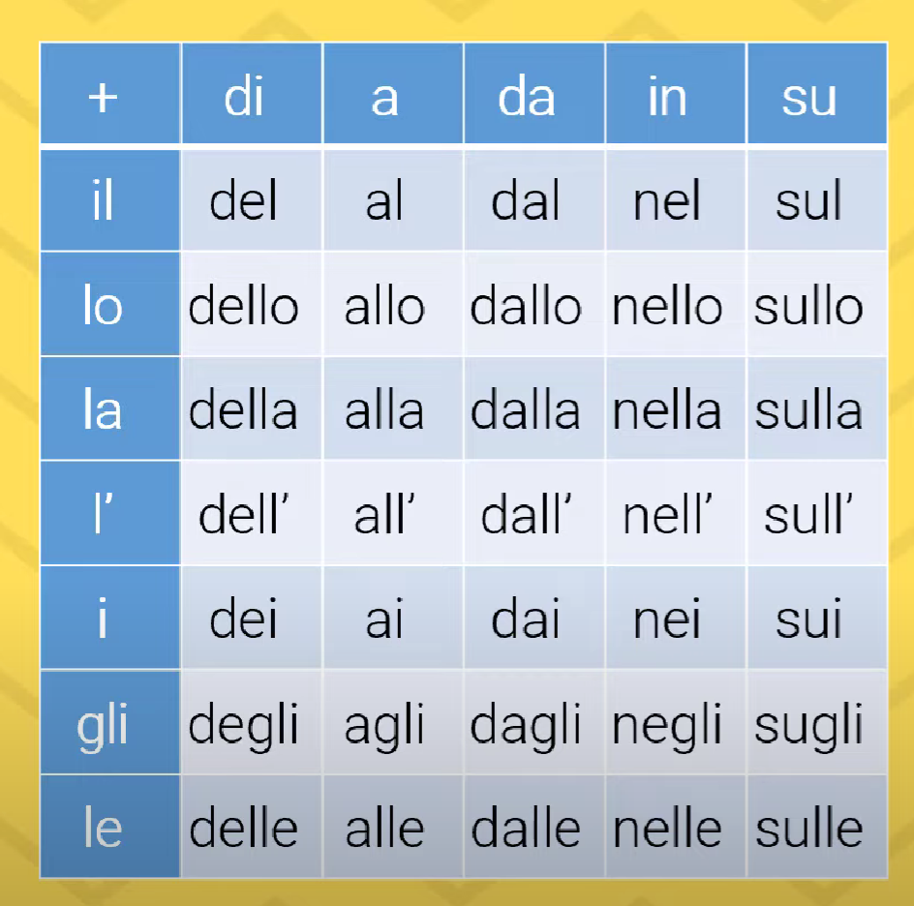

 |  | ARTICULATED PREPOSITIONS | 链式介词
 |  | Preposizioni Articolate

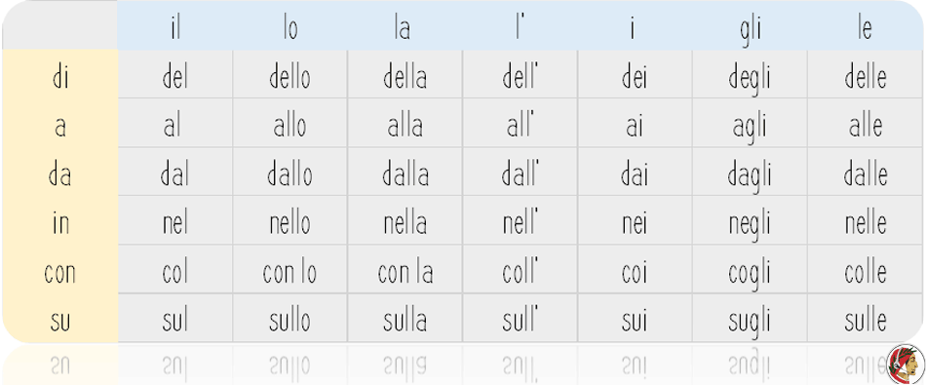

Andiamo ad Amsterdam. | 这里为什么使用ad而不是a呢？因为amsterdam是元音开头的，为了发音方便，所以加了一个d
Vado ad Edimburgo
Vado ad Otranto

Vado a Roma, Vado a Milano

Sheet1
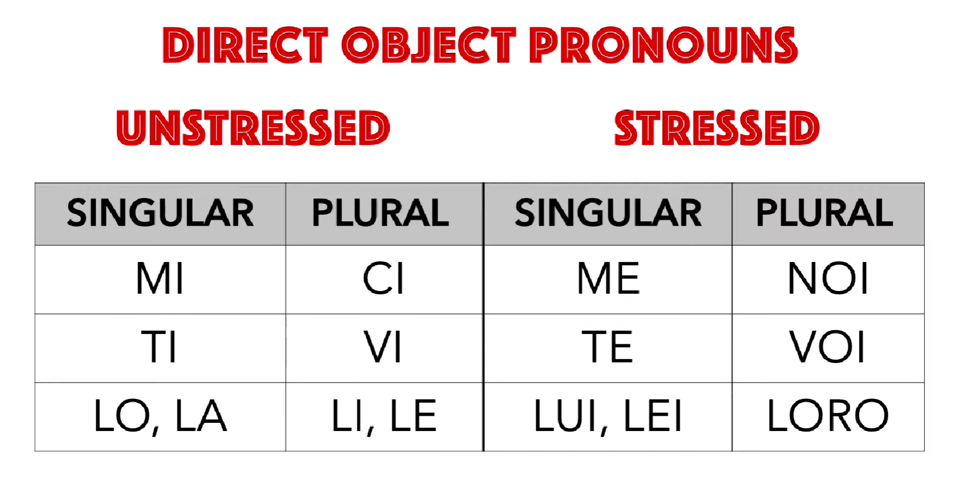

Sandra, ti ho vista ieri al lago | Common
Sandra, I saw you at the lake

Sandra ho visto te al lago
Sandra, I saw YOU at the lake

